システム概要
◆概要
Hyperledger Indy/Ariseのフレームワークで証明書の発行～所持～検証の基本的なフローを実現するプロトタイプシステムを開発する

プロトタイプシステム開発を実施したシーンのイメージ
シーン０
シーン１
シーン２
シーン３
Walletアプリをインストールした際、端末の持ち主とWalletアプリの所有者を紐づける
Walletで証明書一覧を確認する
共助アプリから共助実績VCを発行し、Walletに保存する
共助アプリへWalletから共助実績VPを連携して、VPを検証する

成果物イメージ
成果物イメージ
成果物イメージ
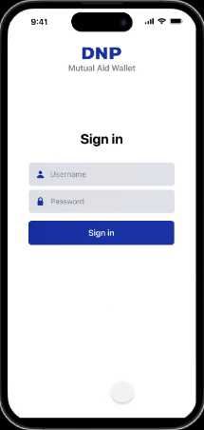
共助アプリ A
User
Issuer
Verifier
共助アプリ B
レジストリ （分散台帳）
1
共助実績
VCを依頼
2
connection
5
connection
共助Wallet
May ii
まちのコイン
9
共助実績VC
を連携
共助実績VCを
発行
3
共助実績VPを
提出
6
VC issue history registration
4
VC issuer identification
7
検証完了
8
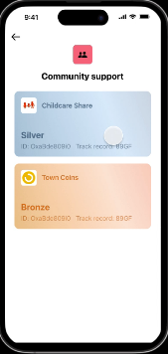
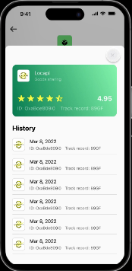

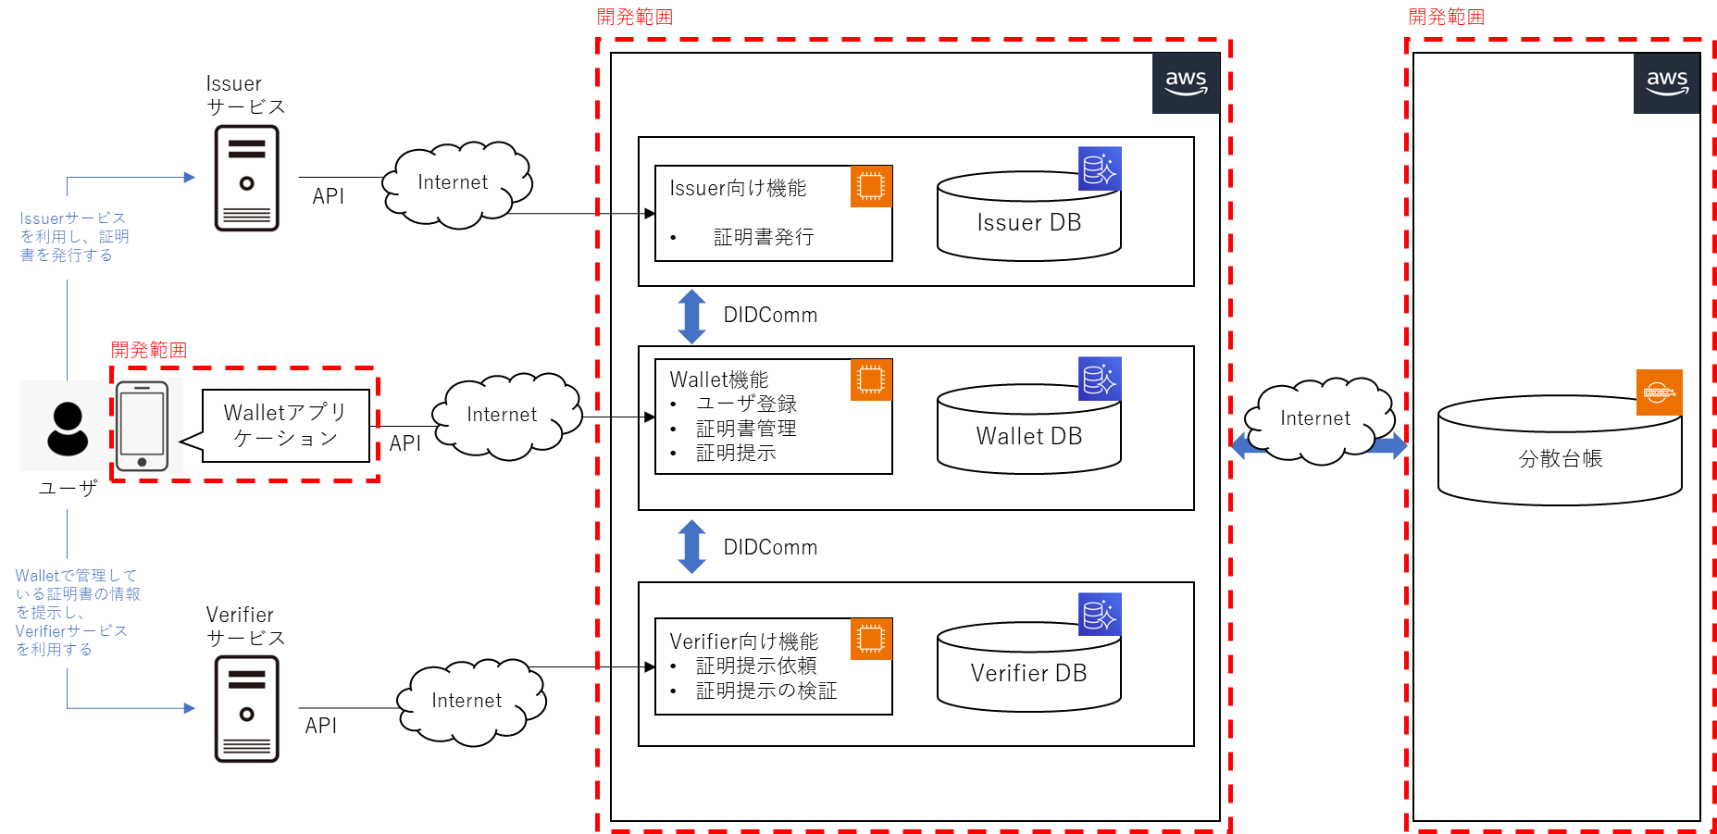
◆システム構成

画面遷移
ログイン
証明書一覧
証明書詳細

ユーザの所持している証明書は証明書一覧画面で確認することができる。
証明書に記載されているClaimをすべて確認することができる

Issuerから証明書発行の許可依頼（オファー）が
送付されると、Wallet上に表示される。
ユーザはWallet上でオファーの内容を確認し、
承認すると証明書が発行される。
オファー一覧
オファー詳細

Issuerから証明書発行の許可依頼（オファー）が送付されると、Wallet上に表示される。
ユーザはWallet上でオファーの内容を確認し、
承認すると証明書が発行される。

Verifierから証明リクエスト（VPの提示要求）が
送付されると、Wallet上に表示される。
ユーザはWallet上で証明リクエストの内容を確認し、
所有している証明書から提示したい属性（Claim）を選択するとVPが生成され、Verifierに送付される。
送付されたVPは検証され、ステータスが更新される。
証明リクエスト
一覧
証明リクエスト
詳細
Claim選択
Claim選択確認
VP提示完了

Verifierからの証明リクエスト（VPの提示要求）が一覧で表示される。
証明リクエスト（VPの提示要求）の詳細を確認し、まだ提示していない場合はClaimの選択へ進むことができる
証明リクエスト（VPの提示要求）に合致する証明書が一覧で表示される
証明書のうち、提示するClaimを選択し、VPを生成する
提示されたVPが検証され、ステータスが更新される

